UI需求說明
目錄 | 項目 | 跳轉
 | 通用項UI | 跳轉 |  | 製作狀態表 | 完成
 | 標題畫面子項 | 跳轉 |  |  | 等待程式驗收
 | L9太空船UI | 跳轉 |  |  | 製作中
 | L0 UI | 跳轉 |  |  | 還沒開始
 | L1 UI | 跳轉 |  |  | 已經有了但需要更新
 | 字體說明 | 跳轉
 | 字體檔案命名 | 跳轉

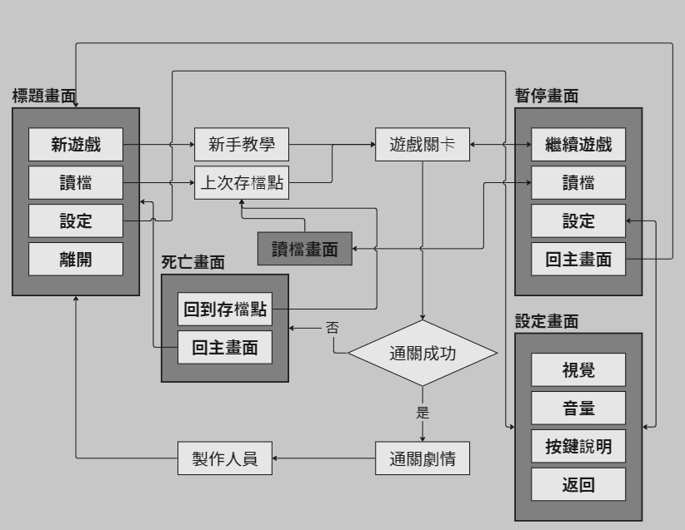
通用項 | 英文名稱 | 中文名稱 | 類別 | 內容物 |  | 說明 |  | 播放音效 | 製作狀態
 | Logging_01 | 遊戲進場畫面 | 畫面 | (1) 遊戲LOGO |  | 銜接到標題畫面用，淡入淡出
 | Title | 標題畫面 | 畫面 | (1) 遊戲LOGO (2) 遊戲美術圖 (3) 按鈕：【新遊戲】、【讀檔】、【設定】、【關閉遊戲】 (4) 外部連結：【Discord連結】 |  | 遊戲一開始會看到的畫面 |  | (1) 按鍵音效 | 4/15~4/21畫好了，按鈕是在Unity內用字體搞的，所以沒畫，只畫了個框
 | NewGame | 新遊戲 | 按鈕 | (1) 按下後→顯示載入動畫→L0前過場動畫→進入L0
 | Load | 讀檔 | 按鈕 | (1) 需製作兩個狀態：【可點擊】／【不可點擊】 (2) 如果有過往存檔顯示狀態【可點擊】；若無則顯示【不可點擊】 (3) 【可點擊】狀態點擊後→【讀檔畫面】
 | Settings | 設定 | 按鈕 | (1) 點下後→進入【標題設定畫面】
 | Leave | 關閉遊戲 | 按鈕 | (1) 點下後以淡出形式將畫面降至全暗後關閉遊戲檔案
 |  | 美術圖 | 美術圖 | (1) 標題畫面使用彗星墜入雲層的圖片進行拆件，製作根據滑鼠軌跡造成的動態視差 |  |  |  |  | 已匯入
 | LoadSaves | 讀檔畫面 | 畫面 | (1) 按鈕：【返回上一頁】（標題畫面）、【選取讀檔】 (2) 存檔欄位目前為四格，使用星盤／星系類設計 (3) 可以選擇按下存檔，由標題畫面連入時不可
 | Settings | 標題設定畫面 | 畫面 | (1) 調整項：【亮度】、【音量】、【按鍵說明】 (2) 具有【返回上一頁】（標題畫面或是關掉此畫面） (3) 採用全頁式或是懸浮視窗未討論
 | Pause | 暫停畫面 | 畫面 | (1) 按鈕：【繼續遊戲】、【讀檔】、【設定】、【回到標題畫面】 (2) 其餘內容並未討論，可以自由發揮 (3) 點擊【設定】按鈕→進入【關卡內設定畫面】 |  | (1) 在遊戲中按下【esc】或是遊戲中止時（如：控制器失去連線、切畫面等）進入 |  |  | 4/22~4/28，畫完ㄌ，就DC看到的那樣
 | DeadCanva | 死亡畫面 | 畫面 | (1) 灰黑色的底 (2) 用滿屏的白字寫「殞落」 (3) 兩者皆可以看得到後面的關卡 |  | (1) 啟用時機： a. 玩家死亡 (2) 關閉時機： a. 離開關卡 (3) 開關方式：預設在畫面外，在啟用時由畫面外下移至畫面內（節省運算資源）並像是撞到底部一樣彈跳一下，關閉時移至畫面外 |  |  | 5/6~5/12，畫好了
 | WinCanva | 勝利結算 | 畫面 | (1) 寫上【】（勝利相關的字樣） (2) 本次征途獲得碎片量 (3) 關卡歷程 (4) 通關所耗時 (5) 擊殺敵人數 (6) 【繼續】按鈕 |  | (1) 啟用時機： a. 通關所有章節內關卡 (2) 關閉時機 a. 按下繼續按鈕後淡出 (3) 開關方式：預設在畫面外，在啟用時由畫面外下移至畫面內（節省運算資源）並像是撞到底部一樣彈跳一下，關閉時移至畫面外 |  | (1) 按鍵音效 (2) 通關成功音效 | 5/6~5/12，畫好了
 | FailCanva | 失敗結算 | 畫面 | (1) 寫上【流星殞落】 (2) 本次征途獲得碎片量 (3) 關卡歷程 (4) 通關所耗時 (5) 擊殺敵人數 (6) 【繼續】按鈕 |  | (1) 啟用時機： a. 玩家死亡 (2) 關閉時機： a. 按下繼續按鈕後淡出 (3) 開關方式：預設在畫面外，在啟用時由畫面外下移至畫面內（節省運算資源）並像是撞到底部一樣彈跳一下，關閉時移至畫面外 |  | (1) 按鍵音效 (2) 通關失敗音效 | 5/6~5/12，畫好了
 |  | 進場章節名稱 | 文字 | (1) 顯示【太空船】字樣 |  | (1) 可以選擇要做字png檔或是提供字體 |  |  | 完成

L9_ 太空船 | 英文名稱 | 中文名稱 | 類別 | 內容物 |  | 說明 |  | 播放音效 | 製作狀態
 |  | 進入房間名稱 | 文字 | (1) 顯示對應房間場景名稱 |  | (1) 使用淡入的顯示方法 |  |  | 需要程式做功能
 |  | 「關卡尚未開放」 | 文字 | (1) 顯示相關字樣 |  |  |  |  | 需要程式做功能 | 傳送拱門會是空的aka 玩家可以去晃晃但不傳送~ 要黑的才可以
 |  | 章節通關所需次數 | 文字 | (1) 顯示【目前持有信物數量】以及【打BOSS所需信物數量】 |  | (1) 顯示在通往章節的門前 |  |  | 需要程式做功能

L0_ | 英文名稱 | 中文名稱 | 類別 | 內容物 |  | 說明 |  | 播放音效 | 製作狀態
 |  | 副團長對話框 | 對話框 | (1) 文本：人物名稱、對話內容 (2) 提示圖：【正在產生文字】／【點擊顯示下一句】 (3) 對話框底圖 |  | (1) 請使用企劃能夠以文字檔案修改文本的方式寫程式 (2) 美術需指定字體並提交字體檔案 (3) 字體使用TMP
 |  | 聖女對話框 | 對話框 | (1) 文本：人物名稱、對話內容 (2) 提示圖：【正在產生文字】／【點擊顯示下一句】 (3) 對話框底圖 |  | (1) 請使用企劃能夠以文字檔案修改文本的方式寫程式 (2) 美術需指定字體並提交字體檔案 (3) 字體使用TMP
 |  | 進場章節名稱 |  | (1) 顯示【聖地】字樣

L1_ | 英文名稱 | 中文名稱 | 類別 | 內容物 |  | 說明 |  | 播放音效 | 製作狀態
 |  | 小丑對話框
 |  | 商人對話框
 |  | 村民對話框
 |  | 進章節名稱

字體說明 | Discord訊息連結（檔案在這個連結裡）

 |  |  |  |  | 華康飾藝體 DFT_SY5
 |  |  |  |  | 比較華麗的字，適合拿去當標題字 |  | 比較標題

 |  |  |  |  | e.g.
 |  |  |  |  | 飾藝體關卡名稱 SY5_LevelName_01/_02
 |  |  |  |  | 黑體商店商品介紹 GSGR_StoreInfo_01/_02...以此類推

字體檔案編號 |  |  |  |  |  |  |  | 他有什麼毛病

 | DFTSY5_DrawCardTitle |  |  | 「抽卡」 二個大字
 | DFTSY5_WeaponName |  |  | 武器名稱
 | GSGR_Weapon |  |  | 武器、商店道具說明
 | GSGR_CardInfo |  |  | 卡片說明
 | DFTSY5_CardName |  |  | 卡片名稱
 | DFTSY5_PauseMenuOption |  |  | 暫停選單的按鈕(新，請調整成這個)
 | GSGR_NPCDialogue |  |  | 普通NPC對話
 | DFTSY5_BOSSDialogue |  |  | BOSS對話

 | 目前指定的文字顏色與使用說明
色碼表 | 用途
 | 與小星星相關的幫助
 | 與聖國相關
 | 危險、敵人

使用圖片說明

 |  |  |  |  | 備註:
 |  |  |  |  | 請大家要拉大小拉藍色那個框框
 |  |  |  |  | 不要拉黃色的框框
 |  |  |  |  | 如果是拉藍色那個框框的話就可以用Pos X=0對齊畫布ㄉ中間ㄌ

 |  |  |  |  | 在這邊拉開會看到上面那個介面

字體缺字說明
 |  |  |  |  |  | 事情的起因是這個東西的原理是他去讀文字檔，
 |  |  |  |  |  | 然後在他自己創的畫布(大小是Altas那兩項)裡放上中文字
 |  |  |  |  |  | 你有需要中文字他就讀畫布上 和貼圖的道理一樣
 |  |  |  |  |  | 所以當你的字超過畫布可以存放的位置了 他就會缺字

 |  |  |  |  |  | 解決的方法
 |  |  |  |  |  | 1. Atlas Popualtion Mode -> Dynamic
 |  |  |  |  |  | 2. Multi Atlas Textures -> [v]
 |  |  |  |  |  | or
 |  |  |  |  |  | 3. Atlas Width x Height 拉超大
 |  |  |  |  |  | 但是用上面兩個方法就能解決了啦

改字體說明

 |  |  |  |  |  | 這格建議不動
 |  |  |  |  |  | 在Component改就好

 |  |  |  |  |  | 這裡可以改這樣的效果

 |  |  |  |  |  |  | 但是有點難用

 |  |  |  |  |  | 這裡可以改這樣的效果

特效需求
 | 項目 | 跳轉
 | 玩家 | 跳轉
 | L0 | 跳轉

 | 特效命名法 | SE_角色編號_特效名稱_狀態 |  | 這個改成SEㄉ話要去notion把白皮書那邊的VFX_改成SE_ㄛ |  |  |  | 改拉~

 | 1. 通用特效 SE_Common_
通用 | 類別 | 特效編號 |  | 特效名稱(中文) |  | 描述 |  |  | 製作狀態
 | 日常 | Walk_Ground |  | 移動軌跡 (陸地) |  | 移動時捲起地上的沙塵的感覺（複數顆大小不一駝色的粒子）
 | 日常 | Walk_Water |  | 移動軌跡 (水地) |  | 移動時踏在水裡濺起的水花（複數顆大小不一的水色或白色實心或空心圓圈）
 | 日常 | Walk_Air |  | 移動軌跡(空中) |  | 移動時在空中的尾流?（複數顆大小不一的白色實心或空心圓圈） |  |  |  |  | 受傷粒子 |  |  | 死亡煙霧
 | 戰鬥 | Hurt |  | 受傷粒子 |  | 小黑霧+紅圓圈爆炸
 | 戰鬥 | Die |  | 死亡煙霧 |  | 大黑霧

 |  |  |  |  |  |  | 描述都要記得找參考圖@@或是參考影片 |  | 自動翻譯
玩家 | 編號 | 角色名稱 | 特效名 |  | 特效英文名 |  | 描述
 | SE_C001_ | 玩家 | 移動軌跡 (陸地) |  |  |  | 移動煙塵
 |  |  | 移動軌跡 (水地) |  |  |  | 移動煙塵
 |  |  | 受傷粒子 |  | Hurt |  |  |  |  |  |  |  |  | 哦哦哦我以為你是說那個時間放慢的感覺
 |  |  | 死亡煙霧 |  | Die |  |  |  |  |  |  | 雖然只有一瞬間

L0 |  |  | 特效名 |  | 特效英文名 |  | 描述
 |  |  | 移動軌跡 (陸地) |  | Move_Ground |  | 移動煙塵
 |  |  | 移動軌跡 (水地) |  | Move_Water |  | 移動煙塵
 |  |  | 攻擊_翅膀揮擊 |  | Atk |  | 揮動軌跡
 |  |  | 受傷粒子 |  | Hurt |  | 小黑霧+紅圓圈爆炸
 |  |  | 死亡煙霧 |  | Die |  | 大黑霧 |  |  |  | 小黑霧+紅圓圈爆炸

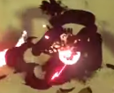
 | 編號 | 角色名稱 | 特效名 |  | 特效英文名 |  | 描述 |  |  |  | 大黑霧>>死亡
 |  |  | 移動軌跡 (空中) |  | Move |  | 移動煙塵
 |  |  | 攻擊_重擊地板 |  | Atk |  | 衝擊餘波
 |  |  | 受傷粒子 |  | Hurt |  | 小黑霧+紅圓圈爆炸
 |  |  | 死亡煙霧 |  | Die |  | 大黑霧
 |  |  |  |  |  |  |  |  |  | 移動軌跡要不要統一做一個就好了？ |  |  | 移動軌跡應該都是一樣的~ 但就是...預防萬一忘記給...?
 | 編號 | 角色名稱 | 特效名 |  | 特效英文名 |  | 描述 |  |  | 大家都通用陸海空的移動軌跡
 | SE_MO_L03_ | 燭火精靈 | 移動軌跡 (陸地) |  | Move_Ground |  | 移動煙塵 |  |  | 還有死亡煙霧和受傷粒子好像也可以統一做一個 |  |  | KK 感覺除了攻擊個別外，其餘都通用捏~
 |  |  | 移動軌跡 (水地) |  | Move_Water |  | 移動煙塵 |  |  |  |  |  | 但是這邊是要來看我們還有什麼特效沒做w感覺要看角色要掛哪些特效可以寫在生物數值那邊
 |  |  | 攻擊_火球撞擊 |  | Atk |  | 撞擊到玩家的小爆炸
 |  |  | 受傷粒子 |  | Hurt |  | 小黑霧+紅圓圈爆炸
 |  |  | 死亡煙霧 |  | Die |  | 大黑霧

 | 編號 | 角色名稱 | 特效名 |  | 特效英文名 |  | 描述
 |  |  | 移動軌跡 (空中) |  | Move |  | 移動煙塵
 |  |  | 受傷粒子 |  | Hurt |  | 小黑霧+紅圓圈爆炸
 |  |  | 死亡煙霧 |  | Die |  | 大黑霧

文本
 | 類別 | 文本名稱 |  | 類別 | 連結
 |  | 文本需求單
 |  | 每章節劇情目的
 | 劇情 | 新手教學 |  |  | 跳轉
 |  | 聖女登場 |  |  | 跳轉
 |  | 伊婓爆炸前 |  |  | 跳轉

文本需求單

文本名稱 |  | 條件 |  | 目的 |  | 人物 | 位置
新手教學 |  | (1) 第一次進入遊戲 |  | (1) 教學【基礎移動、衝刺、攻擊、拾取物品】 |  | 副團長 | L0 | 完成
聖女第一次王關 |  | (1) 開怪時 |  | (1) 打嘴砲&碎嘴 (2) 暗示為什麼要把彗星團踹走 |  | 聖女 | L0 | 完成
伊婓爆炸前 |  | (1) 聖女血量剩下1% |  | (1) 聖女被打到剩1%血量要跑了 恆星要爆炸惹 (2) 暗示父親與聖女約定給主角 (3) 主角冷漠頹喪甚麼都不管 彗星團就因他殞落吧 (4) 恆星要爆炸惹 (5) 逃回太空艙 |  | 聖女、副團長 | L0 | 完成
第一次回到太空船 |  | (1) 第一次L0 to L9 |  | (1) 遊戲目的【修建太空船回家】 |  | 副團長 | L9
大廳介紹 |  |  |  | (1) 環境介紹-大廳 a. 在戰利品區提到小星星的亡父 (2) 環境介紹-開發部 a. 這些是可以在旅途中助你一臂之力的道具 (3) 環境介紹-星盤 a. 提到成員們吹飛 要升級變得更強 (4) 環境介紹-星系入口 a.收集一定的東西就可以去往下個星系 b.準備出發！！ |  | 小星星 | L9 |  |  | 想起來 小星星不是不開口嗎ww
副團長要你滾(? |  |  |  | (1) 環境介紹-星系入口 a. 叫主角滾去L1 (2) 劇情要素 a. 在這邊要記得提到團員們因為這次的衝擊，變回了碎片的型態，去影響了其他星系 因此需要主角去將團員們回收，同時收集修理太空船會需要的資源，避免造成更多麻煩 |  | 副團長 | L9
L1商店NPC碎嘴

每一關的劇情目的

L0 起源始於爆炸
劇情推進重點 |  |  | 對應文本

文本本人

新手教學

基本資料
關卡 | L0 |  | 場景 | 下著雨的戶外
時間 | 傍晚 |  | 人物 | 副團長、玩家
條件 | (1) 沒有跑過新手教學的玩家
目的 | (1) 教學【基礎移動、衝刺、攻擊、拾取物品】

人物 |  | 內容
 |  | （下著雨，副團長和主角一起站在斷崖前）
副團長 |  | ……您父親是個偉大的人，我們曾一起經歷許多困難和挑戰。
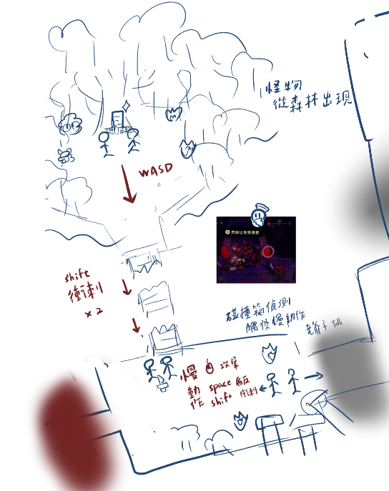
 |  | 他的勇氣和智慧總是能帶領我們度過難關，拯救每個星系墜入深淵。
 |  | 但現在……少爺您需要堅強起來，繼續帶領彗星團才行。
 |  | 走吧少爺，我們該繼續旅途了。
 |  | （往回走的途中，突然一陣地震，有怪物闖進來）
副團長 |  | 怪物?! ……伊婓不是聖國嗎？怎麼會出現墮落?!
 |  | 這些怪物出現的太突然了…我們得趕緊離開這裡才行
 |  | 快，少爺請往這邊！ （使用ＷＡＳＤ鍵進行移動）
 |  | （出現方向箭頭指引玩家移動至斷橋處，副團長旁邊）
副團長 |  | 喔不！橋被震斷了嗎？！
 |  | （副團長衝刺1次到斷橋中央）
 |  | 幸好斷橋沒有很遠。 少爺！請衝刺衝過來吧！（副團長說完便通過斷橋） （按下左Shift鍵衝過斷橋）
 |  | （出現方向箭頭指引玩家移動至副團長旁邊）
副團長 |  | 我們要趕緊離開這裡！附近已經被怪物包圍了。
 |  | 還記得您父親教導您的內容嗎？我想是時候將這把小刀傳承給您了。 （副團長手中出現小刀）
 |  | （按下E鍵拿起武器）
 |  | 少爺，前方的怪物請小心！
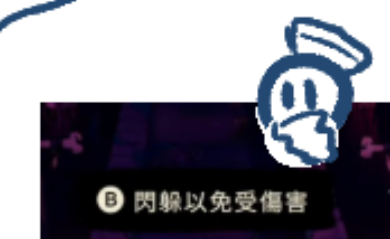
 |  | （怪物開始朝玩家移動與攻擊）
副團長 |  | （玩家接近怪物時觸發慢動作） （點擊滑鼠左鍵攻擊怪物） |  |  |  |  |  |  |  |  | 從這邊開始都是人頭＋字幕
 |  | 做得很好，少爺，但記得不要貼近怪物太久！
 |  | （取消慢動作）
 |  | （攻擊接近玩家時觸發慢動作） （按下Space鍵開啟護盾）
 |  | 少爺，開啟護盾會有盾反效果，對怪物有巨大影響，請多加使用！
 |  | （取消慢動作）
 |  | （攻擊接近玩家接近時觸發慢動作） （使用左Shift鍵躲避攻擊）
 |  | 少爺，護盾有冷卻時間，可以利用衝刺躲避與移動！
 |  | （取消慢動作）
副團長 |  | （當怪物皆被擊敗）
 |  | 少爺您做得很好，您先向前去有訊號的位置向其他人通報這件事吧。
 |  | 老夫來幫您斷後，快去吧！
 |  | （出現方向箭頭指引玩家前進下一小關）
副團長 |  | （第一次進入獎勵關觸發）
 |  | 少爺！這邊的怪物似乎有數量有點多而且比剛才的怪物還要有些不同，請小心行動！ |  |  |  |  |  |  | 怪物有小閃光暗示獎勵房
 |  | （當怪物皆被擊敗）
 |  | 少爺！這邊！！是星星的恩惠！
 |  | （出現方向箭頭指引玩家前往獎勵位置） （當玩家靠近卡牌時觸發文字）
 |  | 恩惠可以短暫提升能力，請選擇一個卡牌待在身上吧！ （按下E鍵開啟恩惠）
 |  | （當玩家選擇完卡牌）
 |  | 少爺！若您忘記卡牌的效果可以打開背包查看 （按下Esc鍵打開背包） |  |  |  |  |  |  | 背包就是暫停選單

聖女第一次王關（聖女登場）

基本資料
關卡 | L0 |  | 場景 | 昏暗的教堂內
時間 | 傍晚 |  | 人物 | 奧蘭娜、玩家
條件 | (1) 第一次開怪（L0聖女）
目的 | (1) 打嘴砲&碎嘴 (2) 暗示為什麼要把彗星團踹走

人物 |  | 內容 |  |  |  |  |  |  | 想起來這兩個應該要認識 所以修改個
奧蘭娜 |  | 賽拉菲斯? 你…怎麼會來到這裡? |  |  |  |  |  |  | 彗星團工作：守護星系避免墜入深淵aka墮落 但因小星星開擺，所以各星系認為主角會帶來墮落
 |  | （奧蘭娜坐著月亮降落於場地）
 |  | 伊婓開始墜入深淵了...
 |  | 是你，Lost Star，是你的墮落帶來了毀滅。
 |  | 我不會讓你傷害這片星系的！

伊婓爆炸前

基本資料
關卡 | L0 |  | 場景 | 昏暗的教堂內
時間 | 傍晚 |  | 人物 | 奧蘭娜、玩家、副團長
條件 | (1) 聖女血量剩下1%
目的 | (1) 聖女被打到剩1%血量要跑了 恆星要爆炸惹 (2) 暗示父親與聖女約定給主角 (3) 主角冷漠頹喪甚麼都不管 彗星團就因他殞落吧 (4) 恆星要爆炸惹 (5) 逃回太空艙

人物 |  | 內容
 |  | （一陣天搖地動）
奧蘭娜 |  | …來…不及了嗎…
 |  | 終究…是輪到伊婓了嗎…
 |  | 一次次的…自從你父親殞落後…一切都變了
 |  | 我果然還是不該相信你父親說的…
 |  | 賽拉菲斯，你…會為此付出代價的！
 |  | （聖女乘坐月亮往畫面上方消失）
 |  | （再次天搖地動，副團長出現）
副團長 |  | 少爺！您沒事吧少爺！
 |  | 你怎麼跑進奧蘭娜的教堂了? 奧蘭娜呢?
 |  | 不對，現在不是管這個的時候
 |  | 伊婓…已經墮入深淵了…現在做什麼都來不及了
 |  | 少爺，老夫連絡上母艦的傳送點了
 |  | 我們先回到母艦上吧！
 |  | （傳送陣出現，（出現方向箭頭指引玩家前往）

世界觀設定
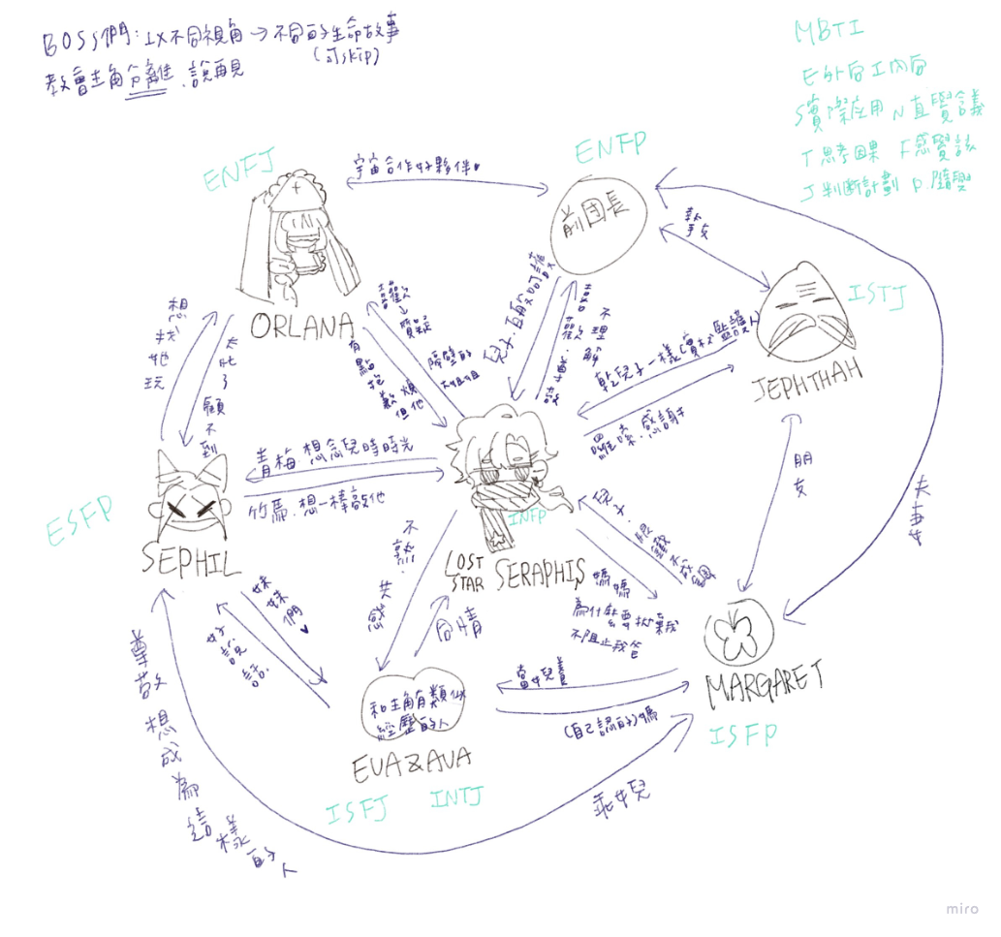
目錄 | 類別 | 文本名稱 |  | 類別 | 連結
 | 角色設定 | 賽拉菲斯 |  | 主角 | 跳轉
 |  | 傑福特 |  | 副團長 | 跳轉
 |  | 奧蘭娜 |  | 聖女 | 跳轉
 |  | 賽菲爾 |  | 小丑 | 跳轉
 |  | 艾薇 |  | 雙子姊 | 跳轉
 |  | 艾娃 |  | 雙子妹 | 跳轉
 |  | 伊麗莎白 |  | 寡婦 | 跳轉
 | 星球設定 | 世界設定 |  |  | 跳轉
 |  | 伊婓 |  | 恆星 | 跳轉
 |  | 露薇拉 |  | 環狀星球 | 跳轉
 |  | 星影之境 |  | 雙星系統 | 跳轉
 |  | 銀光谷 |  | 星雲 | 跳轉

角色設定表

遊戲主角=Lost Star
「無論黑夜有多長，黎明總會到來。」
姓名 | 賽拉菲斯（Seraphis） |  |  | 所屬 | 彗星團-第八代團長 |  | 年齡 | 17 | 性別 | 男 |  |  | 我沒說年齡的單位，你以為單位是年嗎？
人物形象 |  |  |  |  |  | 故事中定位 |  |  |  |  |  |  | 錯 單位是普朗克時間啊
身材瘦高，短髮微捲。因為喪父而帶有種悲傷的頹廢感，在故事後期變成獨當一面的菁英。 |  |  |  |  |  | 遊戲主角，推動故事前進的角色。年輕的傭兵團團長，經歷成長和內心掙扎的角色。

人物關係 |  |  |  |  |  | 他人的評價
- 對副團長：視他為良師益友，對他的教導和支持心存感激，深信他的智慧和經驗。 - 對聖女姊姊：尊敬她的地位和貢獻，但感到遠離宗教世界的自己和她之間存在著隔閡。 - 對小丑：視她為有趣的朋友，但也感到她的謎一般性格讓自己難以捉摸。 - 對雙子姊妹：感到對她們的存在感到好奇和驚奇，但同時也感受到她們的神秘和力量。 - 對寡婦：對她的出現感到驚訝和好奇，但同時感受到她的神秘氛圍和影響力。 |  |  |  |  |  | 被視為傭兵團的希望和未來，但也被認為缺乏經驗和成熟度。在故事的前期因為疏於對傭兵團的管理，所以被其他人認為毫無責任心又懶惰，但在後期積極的做出改變，成為使人信服的團長。

 |  |  |  |  |  |  |  |  |  |  | 0 | 賽門（Simon） - 來自聖經中的名字，代表著堅定和信仰。
 |  |  |  |  |  |  |  |  |  |  | 0 | 珈博利（Gabriel） - 聖經中的大天使名字，意為「神的力量」，代表著力量和保護。
 |  |  |  |  |  |  |  |  |  |  | 2 | 塞拉菲斯（Seraphis） - 散發出神秘和力量的名字，彷彿一顆遠古星辰的名字。
 |  |  |  |  |  |  |  |  |  |  | 2 | 拉撒路思（Lazarus） - 聖經中復活的奇蹟故事中的人物，象徵著重生和希望。
 |  |  |  |  |  |  |  |  |  |  | 0 | 馬克（Mark） - 參考馬可福音中的馬可，象徵著勇氣和決心。
 |  |  |  |  |  |  |  |  |  |  | 1 | 伊利亞（Elijah） - 參考以利亞先知，代表著正義和信仰。

習慣 |  |  |  |  |  | 價值觀
習慣獨自思考和反省，偶爾會表現出頑固和冷漠的一面。 |  |  |  |  |  | 在歷練中逐漸明白父親的用心，對於責任和正義有著更深的體會。

人生大事
16歲：喪父QQ，同時繼承了彗星團 17歲：故事開始

副團長
「領導者的勇氣，源於內心的堅定。」
姓名 | 傑福特（Jephthah） |  |  | 所屬 | 彗星團-第七代副團長 |  | 年齡 | 72 | 性別 | 男 | 0 | 艾德加（Edgar） - 一個古老而威嚴的名字，象徵著智慧和權威。
人物形象 |  |  |  |  |  | 故事中定位 |  |  |  |  | 0 | 魯德拉（Rudra） - 來自神秘文明的名字，帶著神聖和力量的象徵。
高大威嚴，白髮灰鬍，總是帶著一絲溫和的笑容。 |  |  |  |  |  | 主角的良師益友，傭兵團的智囊和支柱。 |  |  |  |  | 1 | 阿爾克拉斯（Alkras） - 充滿智慧和耐心的名字，彷彿一顆遠古恆星的名字。
 |  |  |  |  |  |  |  |  |  |  | 1 | 亞伯納（Abner） - 參考聖經中的亞伯納，代表著智慧和領導能力。
人物關係 |  |  |  |  |  | 他人的評價 |  |  |  |  | 1 | 傑福特（Jephthah） - 參考聖經中的耶弗他，象徵著勇敢和堅定。
- 對主角：視他為門下弟子，希望他能夠成為一名出色的領袖，全心全意地支持和幫助他。 - 對聖女姊姊：尊敬她的智慧和經驗，但也希望她能夠理解主角的處境和困惑。 - 對小丑：感受到她的獨特和奇特，但也希望她能夠在適當的時候給予主角幫助和支持。 - 對雙子姊妹：對她們的神秘力量充滿好奇和尊重，但同時也感受到她們的不可思議。 - 對寡婦：對她的出現感到驚訝和警惕，但同時也感受到她的神秘氛圍和威脅。 |  |  |  |  |  | 被視為傭兵團的中堅力量，有著豐富的戰鬥經驗和智慧，深受所有人的敬重。 |  |  |  |  | 1 | 伊賽亞（Isaiah） - 參考以賽亞先知，代表著智慧和啟示。

習慣 |  |  |  |  |  | 價值觀
喜歡喝茶思考，喜歡傳授經驗給年輕的團員，對於主角有著無私的奉獻。 |  |  |  |  |  | 相信傳承和奮鬥，對於保護傭兵團和指引主角有著責任感，以自己的行動影響著年輕一代。

人生大事
72歲：死亡

聖女
「堅定的信念，讓我們勇往直前。」
姓名 | 奧蘭娜（Orlana） |  |  | 所屬 | 史初之星-聖都 聖女 |  | 年齡 | 27 | 性別 | 女 | 2 | 奧蘭娜（Orlana） - 充滿神聖和力量的名字，象徵著希望和光明。
人物形象 |  |  |  |  |  | 故事中定位 |  |  |  |  | 2 | 羅菈娜（Lorana） - 一個神秘而美麗的名字，彷彿來自遙遠星辰的女神。
氣質高貴，長髮飄逸，散發著神聖的光芒。乘坐著一輪明月，為了屏除世間的干擾而戴上面紗。 |  |  |  |  |  | 伊菲爾的領袖，眾人依賴的象徵。在故事中促使著主角踏上旅途開啟歷險，也是最後考驗主角的最終魔王。 |  |  |  |  | 1 | 薩菲拉（Saphira） - 散發出神秘和智慧的名字，彷彿一顆閃耀的星星。
 |  |  |  |  |  |  |  |  |  |  | 0 | 瑪利亞（Maria） - 參考聖母瑪利亞，象徵著純潔和慈悲。
人物關係 |  |  |  |  |  | 他人的評價 |  |  |  |  | 1 | 伊莉莎白（Elizabeth） - 參考聖母的表親伊莉莎白，代表著善良和包容。
- 對主角：希望他能夠找到自己的信念和方向，但同時也對他的冷漠感到困惑和失望。 - 對副團長：尊敬他的智慧和經驗，但同時也希望他能夠理解自己的選擇和信念。 - 對小丑：感受到她的獨特和活潑，但同時也感受到她的不可預測性和謎一般性格。 - 對雙子姊妹：對她們的存在感到好奇和敬畏，但同時也感受到她們的神秘力量和影響力。 - 對寡婦：對她的出現感到驚訝和不安，但同時也感受到她的神秘氛圍和力量。 |  |  |  |  |  | 被視為聖潔無暇的存在，受到眾人的尊崇和崇拜，是國家的精神支柱。非常的守規矩與注重規則，有時會覺得有點不近人情，但是偶爾會有點孩子氣。 |  |  |  |  | 0 | 珍妮佛（Jennifer） - 含有「神的恩賜」之意，象徵著聖潔和智慧。

習慣 |  |  |  |  |  | 價值觀
喜歡默默關注著一切，喜歡幫助需要幫助的人，對於宗教信仰有著堅定的信念。 |  |  |  |  |  | 相信愛與和平，但同時也正視那些醜陋的部分。

人生大事

小丑
「笑容是最好的面具，幽默是最好的武器。」
姓名 | 塞菲爾（Sephil） |  |  | 所屬 | 環星 |  | 年齡 | 18 | 性別 | 女
人物形象 |  |  |  |  |  | 故事中定位 |  |  |  |  | 1 | 梅菲斯特（Mephisto） - 一個充滿神秘和詭計的名字，彷彿來自魔法世界的小丑。
身材纖瘦，在頭上綁上兩個武裝著自己的尖尖包頭，髮色故意染成奇特的粉色。總是面帶笑容，企圖用外在武裝自己，然而內心卻比誰都柔軟。 |  |  |  |  |  | 馬戲團國家的領袖，個性獨特，常常讓人捉摸不透。 |  |  |  |  | 0 | 芬達（Fenda） - 一個充滿奇幻和遊戲感的名字，彷彿來自夢境的幻想角色。

 |  |  |  |  |  |  |  |  |  |  | 2 | 塞菲爾（Sephil） - 散發出不羈和自由的名字，彷彿一片自由飄忽的雲彩。
人物關係 |  |  |  |  |  | 他人的評價 |  |  |  |  | 0 | 希米優（Hermione） - 參考希臘神話中的赫密俄涅，象徵著智慧和巧思。
- 對主角：是主角的青梅竹馬一般的關係。 - 對副團長：尊敬他的智慧和經驗，但同時也感受到他的束縛和壓力，希望他能夠給予他們更多的自由和空間。 - 對聖女姊姊：感受到她的神聖和威嚴，但同時也感受到她的冷漠和疏離，希望她能夠理解他們的特殊性格和需求。 - 對雙子姊妹：對她們的神秘力量感到好奇和驚奇，但同時也感受到她們的不可預測性。 - 對寡婦：對她的出現感到興奮和好奇，但同時也感受到她的神秘氛圍和威脅。 |  |  |  |  |  | 被視為謎一般的存在，雖然表面看似輕浮，但實際上擁有著深刻的洞察力。 |  |  |  |  | 1 | 莉莉絲（Lilith） - 這個名字源自古代神話中的女性形象，代表著神秘和魔法的力量，與小丑奇幻而神秘的形象相符合。
 |  |  |  |  |  |  |  |  |  |  | 0 | 貝絲（Beth） - 意為「上帝的兒女」，這個名字突顯了小丑充滿想像力和無窮創意的一面，以及她對表演藝術的熱愛和追求。

習慣 |  |  |  |  |  | 價值觀
喜歡戲弄他人，喜歡用幽默和機智掩蓋自己的內心。 |  |  |  |  |  | 相信快樂和自由，對於人生的無常有著豁達的態度，善於將生活中的苦難轉化為笑聲。

人生大事

雙子-姊姊 |  |  |  |  |  |  |  |  |  |  |  | 相依為命的孤兒
「在黑暗中尋找光明，就是我們的使命。」
姓名 | 艾娃（Eva） |  |  | 所屬 | 雙星 |  | 年齡 | 12 | 性別 | 女 | 1 | 艾莉絲（Aelis） - 一個充滿神秘和幻想的名字，彷彿來自童話世界的雙胞胎姊姊。
人物形象 |  |  |  |  |  | 故事中定位 |  |  |  |  | 1 | 薇菈（Vira） - 充滿活力和奔放的名字，象徵著青春和自由。
外表沉靜，眼神中流露著憂愁和困擾，常常沉思不語，給人一種神秘的感覺。 |  |  |  |  |  | 黑暗童話般國家的管理者之一，擁有著神秘的力量，但內心卻充滿了煩惱和困擾。 |  |  |  |  | 1 | 蓓爾蒂（Beldi） - 一個充滿天真和童趣的名字，彷彿來自星空的精靈之舞。

人物關係 |  |  |  |  |  | 他人的評價 |  |  |  |  | 0 | 菲比（Phoebe）和希拉（Hera） - 菲比源自希臘神話中的女神，希拉則是希臘神話中宙斯的妻子，兩者組合象徵著光明和神聖。
- 對主角：對主角感到好奇和想要了解，但同時也對他的成熟和經驗感到敬佩。 - 對副團長：對副團長的智慧和經驗感到尊敬和欽佩，但同時也希望他們能夠給予更多的自由和空間。 - 對聖女姊姊：對聖女姊姊的地位和權威感到敬畏和遠離，但同時也希望她能夠理解他們的特殊性格和需求。 |  |  |  |  |  | 雖然是雙胞胎姊妹之一，但和妹妹的性格截然相反。她的困擾和煩惱總是影響著妹妹，卻又無法找到解決的方法，因此常常感到無助和沮喪。 |  |  |  |  | 0 | 欣妮（Xeni）和瑪莉（Mary） - 欣妮象徵著歡樂和喜悅，瑪莉象徵著純潔和聖潔。
 |  |  |  |  |  |  |  |  |  |  | 0 | 莎拉（Sarah）和莉娜（Lena） - 莎拉是聖經中的人物，代表著希望和信仰，莉娜象徵著柔和和美好。
 |  |  |  |  |  |  |  |  |  |  | 1 | 愛莉絲（Alice）與艾莉雅（Aria） - 「愛莉絲」象徵著光明與希望，而「艾莉雅」則代表著美麗與和諧。這兩個名字在一起，彰顯了雙子姊妹之間的親密關係和互補性。
 |  |  |  |  |  |  |  |  |  |  | 0 | 芙蕾雅（Freya）與貝拉（Bella） - 「芙蕾雅」象徵著愛與力量，而「貝拉」則代表著美麗與幸福。這對名字呼應了雙子姊妹之間的深厚情感和友誼。
 |  |  |  |  |  |  |  |  |  |  | 1 | 莉亞（Leia）與琳達（Linda） - 「莉亞」象徵著堅強與勇氣，而「琳達」則代表著溫柔與善良。這一對名字彰顯了雙子姊妹之間的相互支持和合作精神。
 |  |  |  |  |  |  |  |  |  |  | 2 | 艾薇（Ava）與艾娃（Eva） - 「艾薇」象徵著生命的活力與勇氣，而「艾娃」則代表著美麗與善良。這兩個名字一起，展現了雙子姊妹之間的愛與力量。
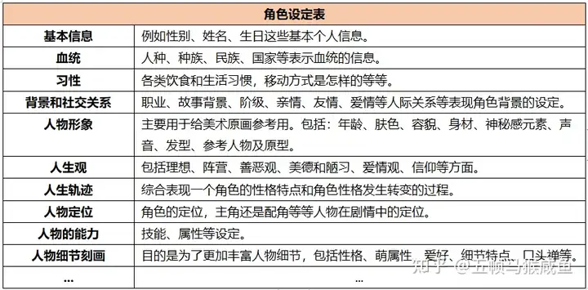
習慣 |  |  |  |  |  | 價值觀
喜歡和妹妹一起行動，經常一起探索世界和玩耍。他們喜歡講故事，解謎和玩遊戲，常常充滿童真和好奇心。 |  |  |  |  |  | 他們相信相互支持和共同成長的重要性。雖然性格迥異，但彼此之間的連結是不可分割的，他們深信相互扶持可以克服一切困難。

人生大事

雙子-妹妹
「無論前路多麼艱辛，我們始終相伴。」
姓名 | 艾薇（Ava） |  |  | 所屬 | 雙星 |  | 年齡 | 12 | 性別 | 女
人物形象 |  |  |  |  |  | 故事中定位
外表瘋狂奔放，行為古怪，時而歡笑時而哭鬧，完全沒有顧忌地表達自己的情緒。 |  |  |  |  |  | 黑暗童話般國家的管理者之一，擁有著超自然的能力，但行為總是古怪而難以捉摸。

人物關係 |  |  |  |  |  | 他人的評價
- 對主角：對主角感到好奇和想要了解，但同時也對他的成熟和經驗感到敬佩。 - 對副團長：對副團長的智慧和經驗感到尊敬和欽佩，但同時也希望他們能夠給予更多的自由和空間。 - 對聖女姊姊：對聖女姊姊的地位和權威感到敬畏和遠離，但同時也希望她能夠理解他們的特殊性格和需求。 |  |  |  |  |  | 與姊姊截然不同，她看似瘋狂，但其實是為了掩蓋內心的困擾和不安。姊姊的困擾常常讓她感到煩躁和焦慮，但又不知道該如何幫助姊姊，只能以自己的方式逃避現實。 |  |  |  |  | 1 | 露娜（Luna） - 一個充滿神秘和夢幻的名字，彷彿來自月光下的雙胞胎妹妹。
 |  |  |  |  |  |  |  |  |  |  | 1 | 菲雅（Fia） - 充滿活力和活潑的名字，象徵著童真和快樂。
 |  |  |  |  |  |  |  |  |  |  | 0 | 美莎（Misa） - 一個充滿陽光和笑容的名字，彷彿來自星星的微笑。

習慣 |  |  |  |  |  | 價值觀
喜歡和姊姊一起行動，經常一起探索世界和玩耍。他們喜歡講故事，解謎和玩遊戲，常常充滿童真和好奇心。 |  |  |  |  |  | 他們相信相互支持和共同成長的重要性。雖然性格迥異，但彼此之間的連結是不可分割的，他們深信相互扶持可以克服一切困難。

人生大事

寡婦 |  |  |  |  |  |  |  |  |  |  |  | 說不定她是小星星的媽，因為種種原因讓小星星跟著爸爸去旅行
「在黑暗中尋找光明，溫暖將永不熄滅。」
姓名 | 瑪格麗特（Margaret） |  |  | 所屬 | 星雲 |  | 年齡 | 35 | 性別 | 女
人物形象 |  |  |  |  |  | 故事中定位 |  |  |  |  | 2 | 塞苓（Selene） - 充满神秘和深沉的名字，象徵着黑夜中的守护者。
臉上帶著神祕的微笑，周身散發著神秘而肅穆的氛圍，讓人不禁為之驚嘆。 |  |  |  |  |  | 在故事中扮演著一個神秘的角色 |  |  |  |  | 1 | 阿娜斯塔西婭（Anastasia） - 一个充满优雅和神秘的名字，给人一种不可捉摸的感觉。
 |  |  |  |  |  |  |  |  |  |  | 0 | 基雅（Gia） - 一個充滿力量和智慧的名字，彷彿來自遠古的女神之聲。
人物關係 |  |  |  |  |  | 他人的評價
- 對主角：兒子。感受到他的潛力和魅力，但同時也感受到他的冷漠和疏離。 - 對副團長：友人，尊敬他的智慧和經驗。 - 對聖女姊姊：對她的神聖和威嚴感到好奇和敬畏，但同時不想主動接近她。 - 對小丑：時常被她活潑逗樂，在賽拉菲斯離開後常常一起喝茶賞花。 - 對雙子姊妹：對她們的存在感到驚訝又好奇，當成自己的女兒一樣呵護著年幼的領導者。 |  |  |  |  |  | 因為外表的特點而引人注目，但實際上內心深處的秘密讓人難以捉摸。 |  |  |  |  | 0 | 露西亞（Lucia） - 聖經中的女性名字，代表著光明和智慧。
 |  |  |  |  |  |  |  |  |  |  | 2 | 瑪格麗特（Margaret） - 聖經中的名字，象徵著美麗和優雅。
 |  |  |  |  |  |  |  |  |  |  | 0 | 安娜（Anna） - 來自聖經中的女性名字，代表著恩典和慈悲。

 |  |  |  |  |  |  |  |  |  |  |  | 死了爹地

習慣 |  |  |  |  |  | 價值觀
喜歡保持神秘，喜歡獨自思考和計劃，善於利用自己的魅力達成目的。 |  |  |  |  |  | 可能隨著故事的發展而逐漸揭露，但在故事初期通常被認為是一個謎一般的存在，讓人充滿好奇和想像。

人生大事

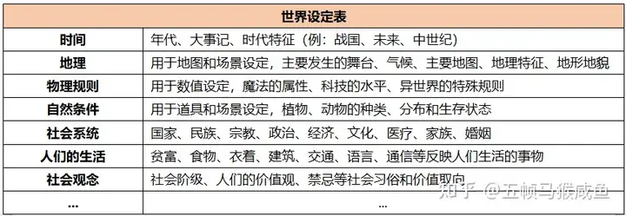
世界觀

宇宙共通
紀年 | 銀河 |  | 現在時間 |  | 銀河4202年
宇宙大事記
年份 |  | 誰 |  | 在哪 |  | 做了什麼

4185 |  | 主角(0)、瑪格麗特(18) |  | 銀光谷 |  | 在瑪格麗特的努力下，賽拉菲斯出生了
4191 |  | 瑪格麗特(24) |  | 銀光谷 |  | 瑪格麗特的父親去世，銀光谷的居民們質疑瑪格麗特能不能做好一名領導者，尤其是在和外來的男子生下兒子。多重質疑和獨自照顧兒子的壓力使她身心俱疲，一次賽拉菲斯的哭鬧時差點失手傷害兒子，被自己嚇到的瑪格麗特遂決定將孩子交給彗星團團長的丈夫照顧。
 |  | 賽拉菲斯(6) |  | 銀光谷 |  | 因瑪格麗特的身心狀況，而交由賽拉菲斯父親繼續照顧小星星。就此以後，賽拉菲斯加入彗星團的旅行行列。

4202 |  | 賽拉菲斯(17) |  |  |  | 喪父
 |  |  |  |  |  | 遊戲開始

 |  |  |  |  |  |  |  |  |  |  |  |  | [星系設定]
原始恆星 - 伊婓（Ifir） |  |  |  |  |  |  |  |  |  |  |  |  | 大事記
環境設定 |  |  |  |  |  |  |  |  |  |  |  |  | 物理規則（有沒有魔法、科技發展程度等）
地理環境 |  |  |  |  |  | 自然條件 |  |  |  |  |  |  | 自然條件（動植物）
位於一個原始的恆星系統，星球呈藍色，空氣清新，水源充足。 |  |  |  |  |  | 該國家擁有壯麗的海景與沙灘。 |  |  |  |  |  |  | 人們的生活（階級分布、食物、衣著、建物風格、交通、語言、通信）
 |  |  |  |  |  |  |  |  |  |  |  |  | 社會觀念（價值觀、習俗、禁忌）

物理規則 |  |  |  |  |  | 社會生活 |  |  |  |  |  | 安藍達（Alandar） - 響亮的名字，意為「光明之地」。
科技發展較為原始，但對自然的尊重和保護意識非常強烈。 |  |  |  |  |  | 人們崇尚和平、真誠和善良，建築風格簡潔優雅，社會生活以共融、和睦為主。 |  |  |  |  | 1 | 伊菲爾（Ifir） - 具有古老氣息的名字，意為「清澈的水源」。
 |  |  |  |  |  |  |  |  |  |  |  | 蒼藍之星（Azure Star）

環狀行星 - 露薇拉（Luvira）
環境設定
地理環境 |  |  |  |  |  | 自然條件
該國家位於一個環狀星球，星球表面有許多不同主題的區域，如綠洲森林、草原、沙漠等。 |  |  |  |  |  | 該國家擁有豐富的沙漠景觀，一些綠洲湖泊和河流。

物理規則 |  |  |  |  |  | 社會生活 |  |  |  |  | 1 | 拉克斯菲爾（Laxfield） - 輕快的名字，象徵著歡樂與愉悅。
科技發展相對較為落後，但藝術和表演藝術水平極高。沙漠地區國家的發展程度吧。維多利亞時期的感覺。 |  |  |  |  |  | 人們熱愛藝術和表演，生活節奏輕鬆愉快，每天都有各種精彩的表演和活動。 |  |  |  |  |  | 露薇拉（Luvira） - 具有優雅氣質的名字，意味著愛與和諧。

雙星 - 星影之境（Stellar Shades Realm）
環境設定 |  |  |  |  |  |  |  |  |  |  |  | 星影之境（Stellar Shades Realm）
地理環境 |  |  |  |  |  | 自然條件 |  |  |  |  |  | 銀光谷（Silverglow Valley） - 具有浪漫氛圍的名字，暗示著這個國度的美麗和神秘。
該國家位於一個雙星系統，兩顆星球環繞彼此運行，共同形成一個和諧的星系。 |  |  |  |  |  | 該國家擁有壯麗的雙星景觀，星球表面有著多樣的地形，包括高山、峽谷和平原。

物理規則 |  |  |  |  |  | 社會生活
科技發展較為原始，但對自然的尊重和保護意識非常強烈。坐落在森林中的近現代研究所。 |  |  |  |  |  | 人們喜愛探索和冒險，對科學和知識充滿好奇心，社會生活充滿活力和創造力。

行星狀星雲 - 銀光谷（Silverglow Valley） |  |  |  |  |  |  |  |  |  |  | 1 | 花海星雲（Floral Nebula）
環境設定 |  |  |  |  |  |  |  |  |  |  |  | 星花之國（Starry Bloom Realm）
地理環境 |  |  |  |  |  | 自然條件 |  |  |  |  | 1 | 花語星（Floralis） - 充滿詩意的名字，象徵著這個國家的花朵盛開之美。
該國家位於一個星雲中，星雲中充滿著美麗的花草和植被，環境優美。 |  |  |  |  |  | 星雲中的星球氣候溫和，氣候宜人，植被茂密，生態豐富。 |  |  |  |  |  | 幽光谷（Glowshade Valley） - 具有神秘感的名字，暗示著這個國家的神秘之處。

物理規則 |  |  |  |  |  | 社會生活
科技發展水平較高，有那種龐克感。但人們對自然的保護意識很高，注重生態平衡和環境保護。 |  |  |  |  |  | 人們尊重自然和生命，崇尚和平與和諧，建築風格優美，充滿藝術氣息。

